결과보고서
■ 23년 3월 온라인스터디 결과보고서

주제 | 데이터 엔지니어링 스터디
스터디장 | 김나연 | 지역/반 | 부울경/1반
기간 | 2023.04.03 ~ 2023.04.28 (4月)
참석명단 | 부울경 1반 이세울 부울경 1반 최상익 부울경 2반 공정민 부울경 2반 노창현 부울경 2반 박하윤
진행방식 | ■ 온라인 □ 오프라인
스터디 목표 | 데이터 엔지니어링 기술 활용 개인 및 팀 프로젝트
활동내용 | 1. 진행 일정 및 공부한 내용 - 4/5(수) : 프로젝트 진행상황 공유 및 피드백 팟캐스트 추천) 가상환경과 컨테이너 학습 (도커) 맛집 추천 챗봇) 챗봇 개발의 전체 흐름을 파악하기 위해 "처음 배우는 딥러닝 챗봇" 책을 구매하여 클론 코딩 및 딥러닝 기초 학습 시작 AI 애플리케이션 개발) 3명이 각각 주제 하나씩 맡음, AWS를 활용하여 음성↔텍스트 변환 학습 - 4/12(수) : 프로젝트 진행상황 공유 및 피드백 팟캐스트 추천) 팟캐스트 데이터 확보 - 크롤링 어려워서 csv 파일 등을 실시간으로 처리하고자 하여 카프카 학습 시작 [인프런-아파치 카프카 for beginner] 맛집 추천 챗봇) "처음 배우는 딥러닝 챗봇" 책 중심으로 딥러닝 학습. CNN의 이미지 처리 방식 학습. AI 애플리케이션 개발) 3명이 각각 주제 하나씩 맡음, AWS를 활용하여 음성↔텍스트 변환 학습 - 4/19(수) : 프로젝트 진행상황 공유 및 피드백, 추후 스터디 계획 회의 팟캐스트 추천) 카프카 학습 [인프런-아파치 카프카 for beginner] 맛집 추천 챗봇) "처음 배우는 딥러닝 챗봇" 책 중심으로 딥러닝 학습. RNN과 LSTM학습. AI 애플리케이션 개발) EMR을 이용한 분산 데이터 처리 아키텍처 이해 및 Object2Vec 알고리즘 개념 학습 => 예상보다 프로젝트 진행이 더뎌서 5월부터는 2주에 한 번 온라인 스터디를 진행한다. 2. 활동 기록 - 팟캐스트 추천 : https://github.com/nayeonxkim/Podcast_Recommender - 상권 추천 : https://github.com/DEDEFOOD/FOOD - AI 애플리케이션 개발 : https://github.com/stubborngastropod/aws 3. 이번 달 스터디 진행 소감 - 프로젝트가 생각처럼 잘 되지 않아서 1학기 전까지 완성하진 못할 것 같다. 하지만 기술 하나라도 제대로 알고 가자는 목표로 열심히 할 생각이다. - 스터디원들 덕분에 많은 것을 알게 되었고 공부해야 될게 많다는것을 깨달았습니다. - 프로젝트 하나를 진행하면서도 굉장히 많은 공부가 필요하다는 걸 알게 되었습니다 - 앞으로의 직무에 대해서 다시 생각해보게 되는 계기가 되었습니다. - 스터디원들 덕분에 제가 좋아하는 공부를 꾸준히 이어 나갈 수 있게 되었습니다 ! - 데이터 엔지니어 쉽지않다 공부할게 너무 많다 하지만 해야한다 - 바쁜 와중에도 희망 진로에 대한 공부를 놓지 않도록 동기부여가 되었습니다

활동사진 | 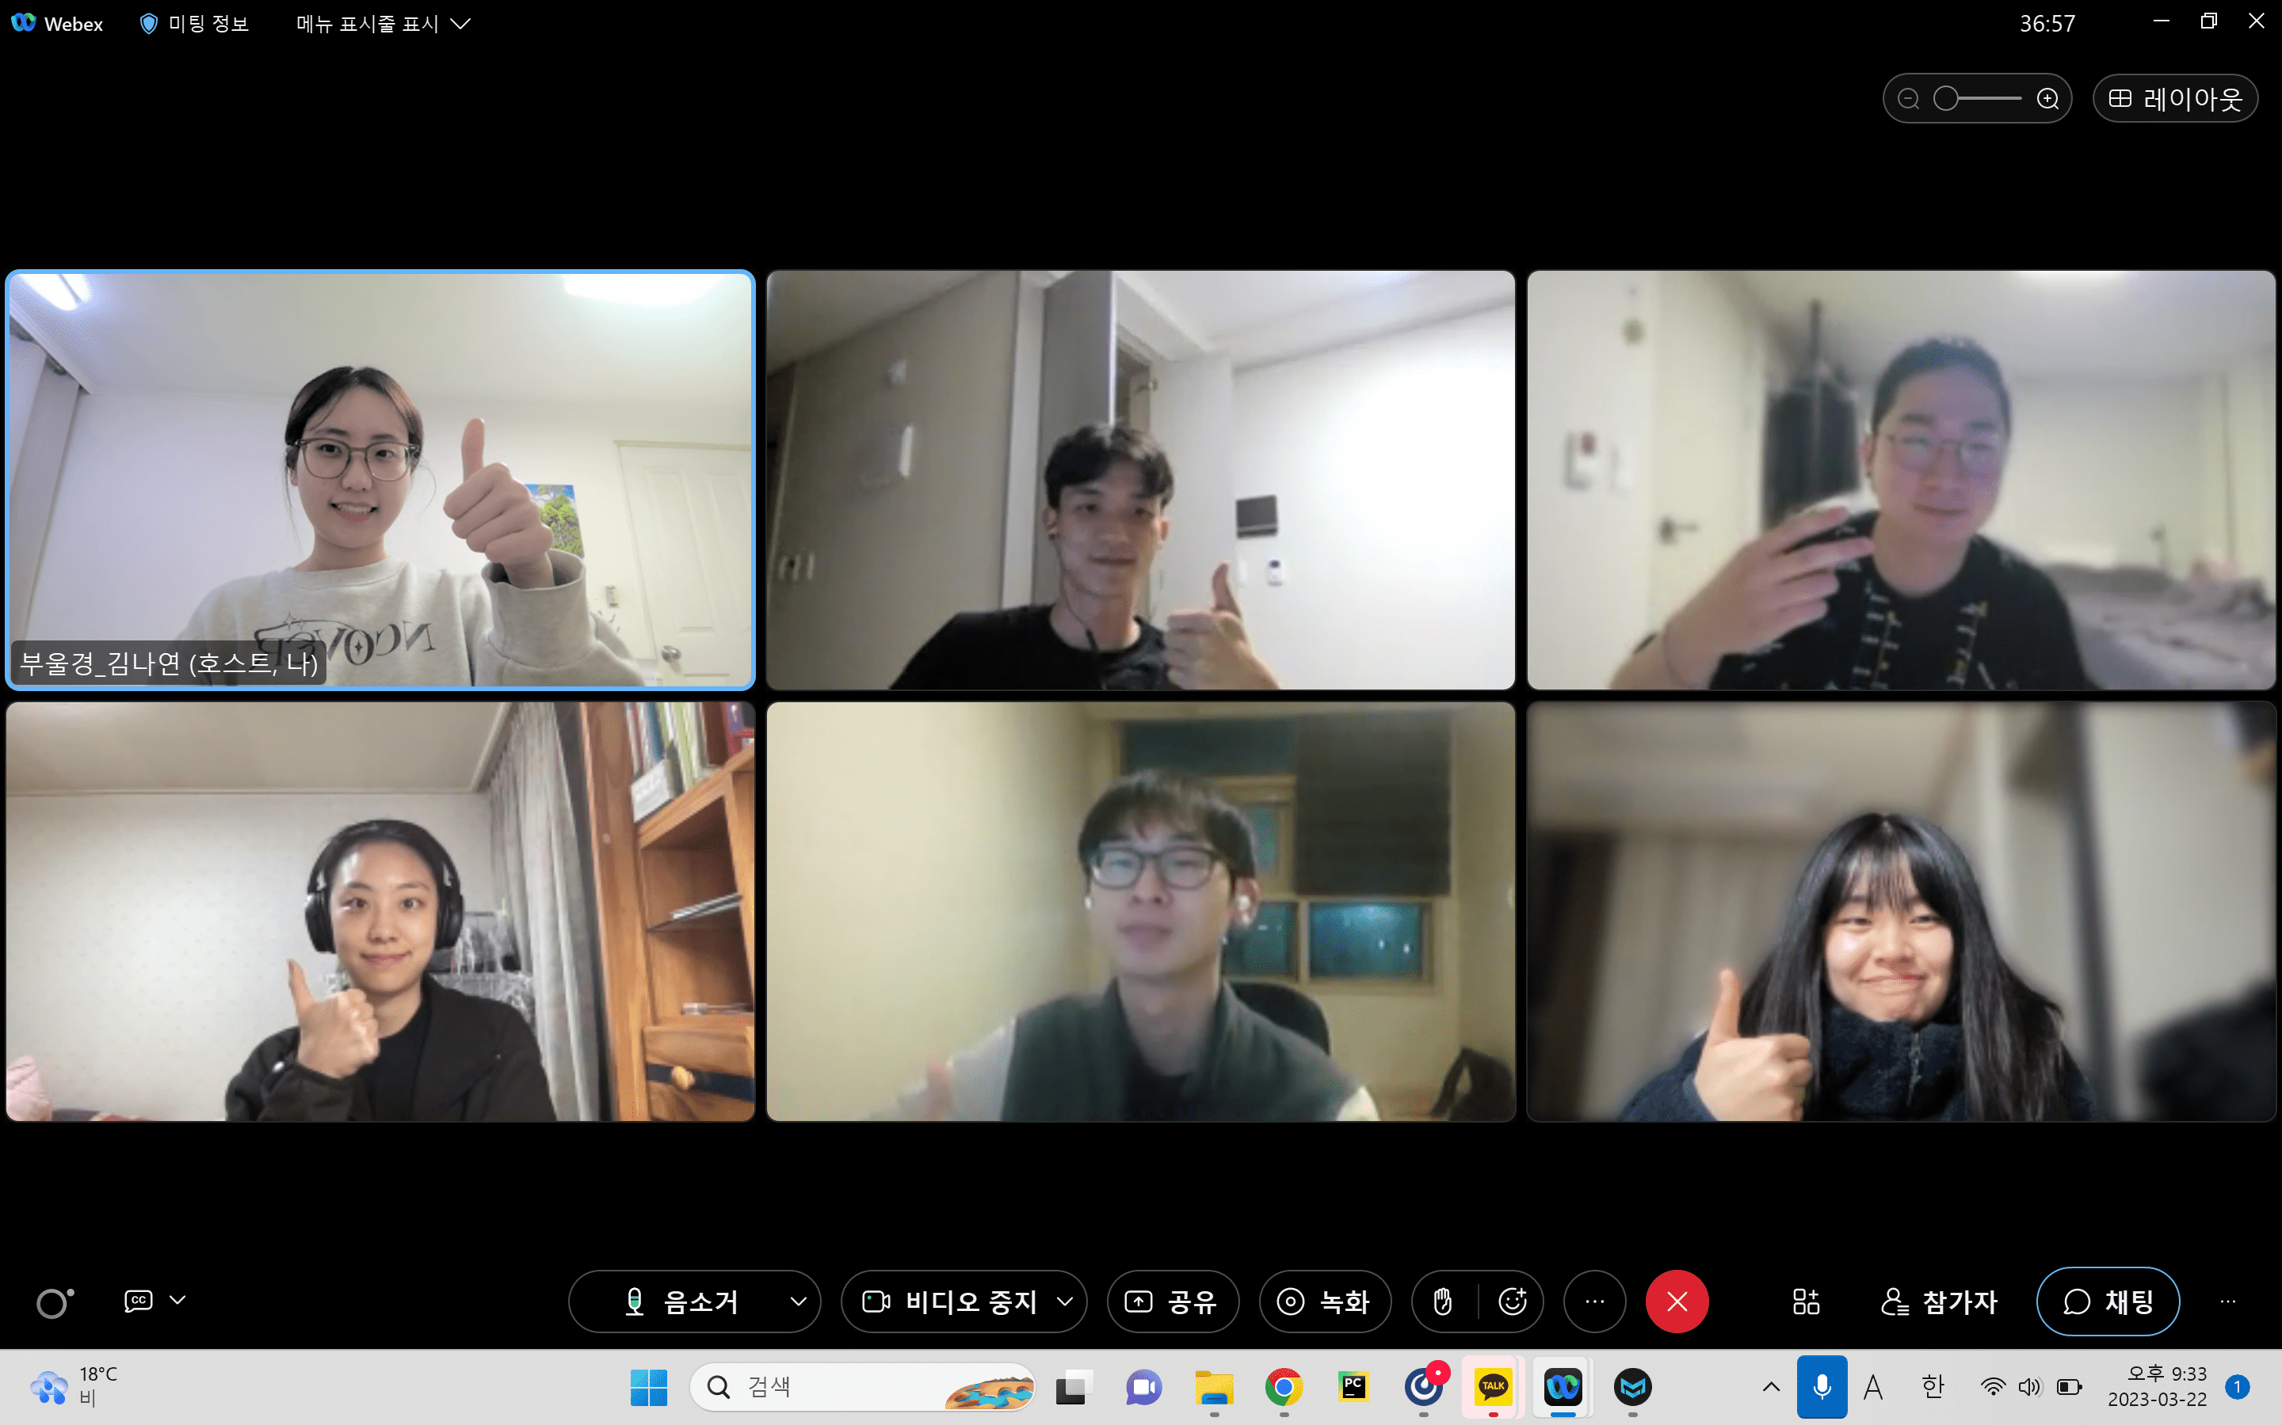 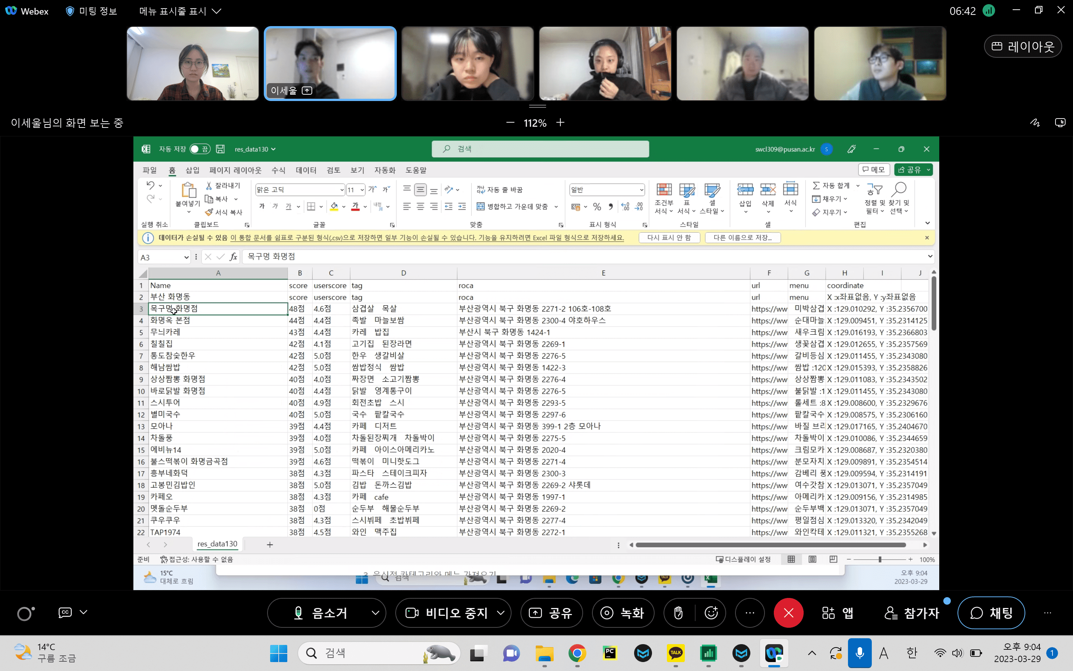 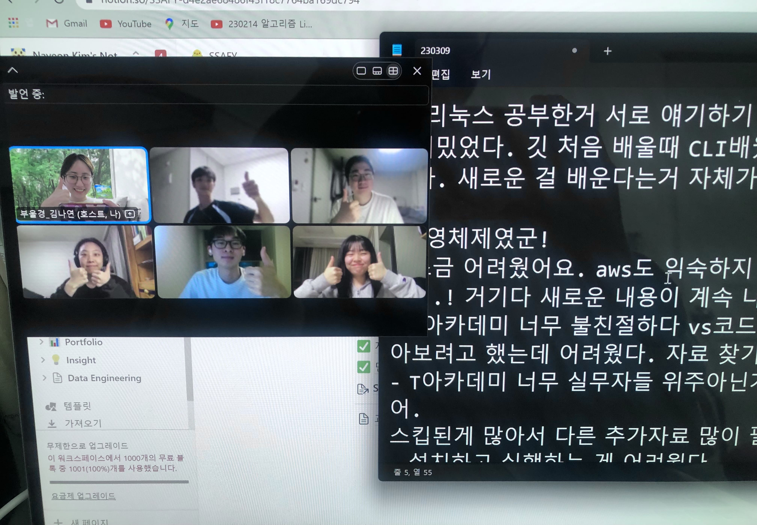 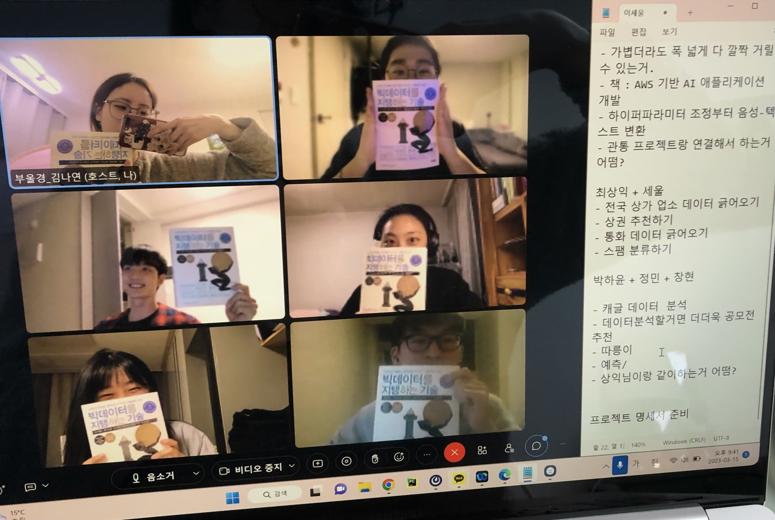 3/9, 3/15 3/22, 3/29

